Ficha Técnica
 |  |  |  | 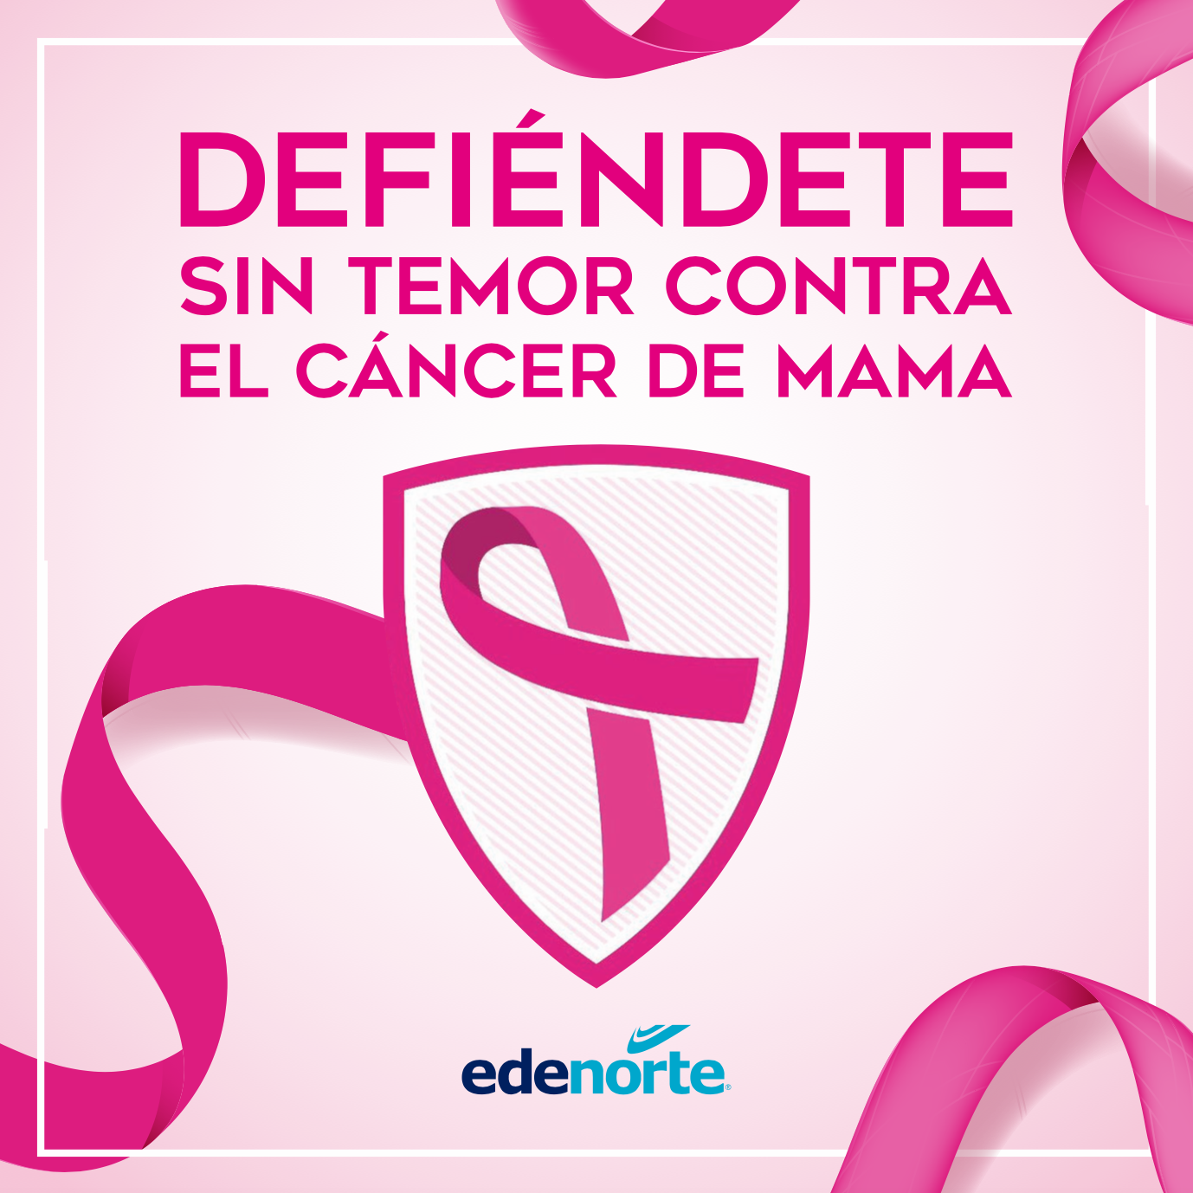

PLANILLA DE DATOS GARANTIZADOS

BANNER CANCER DE MAMA |  |  |  | CÓDIGO
 |  |  |  | FECHA REVISIÓN | 2020-09-29
 |  |  |  | ÁREA ESPECIALISTA: GERENCIA DE MERCADEO

DESCRIPCIÓN SAP:
ITEM | DATOS | UNIDAD | PEDIDO |  | COMENTARIO
1 | Empresa proveedora | … | (*)
2 | Fabricante | … | (*)
3 | Marca | … | (*)
4 | Modelo | … | (*)
5 | País de origen | … | (*)
6 | Norma de fabricación y ensayos | … | N/A
7 | Embalaje | … | Entregar en caja cilindrica sellada
8 | Garantía |  | N/A
9 | Material |  | Banner Exterior Matte
11 | Impresión
11.1 | Tipo de Impresión | … | Plotter Inkjet
11.2 | Colores de Impresión General | … | FullColor
11.3 | Colores del Logo Edenorte | Pantone | 2758C | 312 C
12 | Tamaño | Pies | 10' alto x 10' ancho
13 | Terminación | …
13.1 | Ojaletes | … | Colocados a un pie de distancia en todos los bordes
14 | Diseño de Banner | … | Según Arte Anexo (Ver Pestaña)
15 | Muestra del Artículo | … | Sí, se requiere.
(*) A indicar por el oferente
(**) Timbrado en el material en alto o bajo relieve
 | 
 |  |  |  | Fecha de la oferta

 | Javier Liz |  |  | Nombre y firma del oferente
 | Diseñador Gráfico
COMENTARIOS:
1- Este material cumplirá con todas las indicaciones detalladas en la especificación técnica correspondiente. 2- En caso de haber una solicitud adicional por parte de La Distribuidora o que el Fabricante entienda deba entregar información adicional, para la correcta evaluación de la propuesta, se deberá hacer por escrito y anexado a esta planilla de Datos Garantizados.

